Sheet1
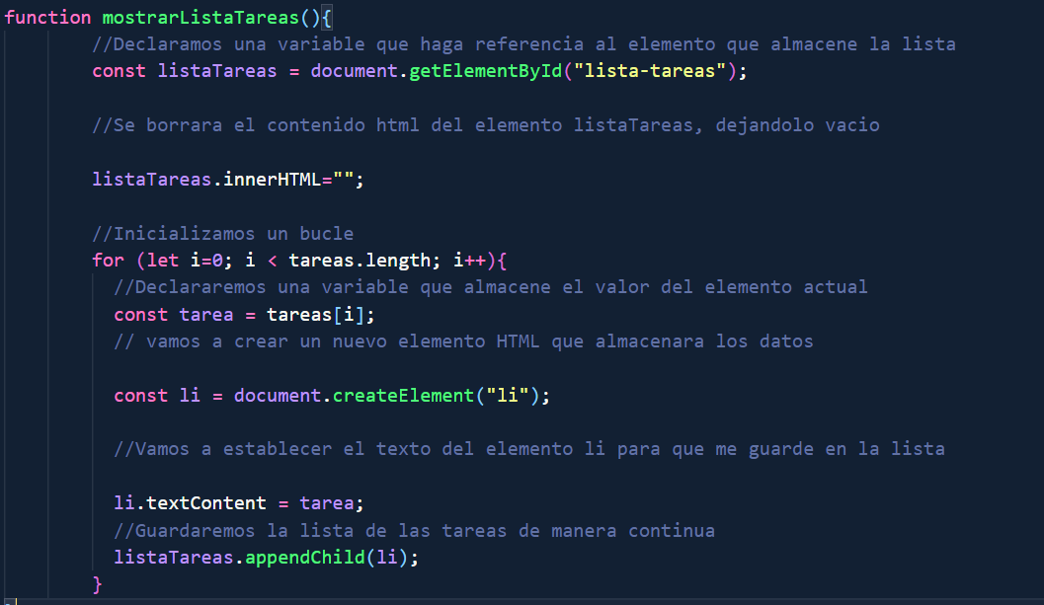
 | 1 | 2 | 3 | 4 | 5 | 6 | 7 | 8 | 9 | 10
i | fafa | gaga | haha | rara | tata | yaya

En este caso estoy ingresando 6 tareas, pero como ejecuta el largo de la palabra me va a permitir que ingrese los que quiera.

const tarea = tareas[1];
En este caso la constante tarea va a recibir la cantidad de tareas, va a mirar que i tiene la palabra metido, en este caso seria i= 6

 | 1 | 2 | 3 | 4 | 5 | 6
i | fafa | gaga | haha | rara | tata | yaya

Con const li creo el elemento li, despues le digo que el lememento li que cree, le asigno el metodo
textContent, crea la etiqueta li con el valor que nos va a dar tarea

